상품제안서
모두애 웰컴키트 테크 그린 스탠다드 | 상품코드: F25066

 |  |  |  |  |  |  | 02-412-0044 | www.easy1.co.kr
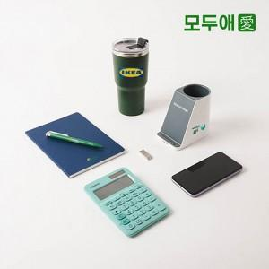

【상세/제작정보】 | <p>기본인쇄 : 노트 / 박스 스티커 / 펜꽂이 전사(옆면), 실크(앞면)&nbsp;</p><p>추가인쇄 : 볼펜 UV인쇄, 텀블러 레이저, UV DTF 필름, USB 레이저 800원,&nbsp;</p><p>&nbsp; &nbsp; &nbsp; &nbsp; &nbsp; &nbsp; &nbsp; 더스트백 전사인쇄, 박스 전사인쇄 별도 문의 부탁드립니다.​&nbsp;</p>

【인쇄/포장옵션】 | / 포장불가능

【공급단가】 | 수량 | 20~ | 50~ | 100~ | 300~ | 500~
*VAT별도 | 단가 | 52,000원 | 51,200원 | 50,000원 | 48,000원 | 46,000원

【상품 URL】 | https://dev.easy1.co.kr:443/src/goods_detail.php?gdno=25066

